📋 매뉴얼 & 사용방법
📋 1호 창고 집기 관리 시스템 — 상세 매뉴얼
앱: https://3935sdh9092-byte.github.io/mmai/ | 시트: https://docs.google.com/spreadsheets/d/16xb1o_Lw7_EyyVkz1tAsrU6DjMAHHQt936ySWvSqGns/

 | 📦 PART 1. 입고(회수) 프로세스
 | ① 포장 전 사진 촬영 | 집기 상태 사진 촬영 (포장 전)
 | ② 앱에서 입고 등록 | 앱 실행 → [입고] 탭 → 항목 입력 후 [입고 등록]
 | ③ 필수 입력 항목 | 집기 종류 / 회수 매장 / 회수일 / 회수 담당자 / 회수 요청자 수량 / 사양 / 적재 위치
 | ④ 라벨 출력 및 부착 | 등록 완료 → [라벨 보기] → 이미지 저장 → A5 출력 → 집기에 부착
 | ⑤ 사진 업로드 | 단톡방에 포장 전 사진 + 라벨 부착된 적재위치 사진 업로드
 | ⑥ 리스트 관리자 확인 | 단톡방 사진 ↔ 앱 등록 내용 일치 여부 확인 불일치 시 현장담당자에게 수정 요청

 | 📤 PART 2. 출고 프로세스
 | ① 출고 전 사진 촬영 | 라벨(회수품 용지)이 보이도록 집기 사진 촬영
 | ② 앱에서 출고 등록 | [출고] 탭 → 원본 입고 관리번호 검색/연결 → 출고 등록 ⚠️ 원본 입고번호 연결 필수 — 미연결 시 재고 차감 안됨
 | ③ 출고 후 업로드 | 단톡방에 사용 현장명 + 출고 사진 업로드
 | ④ 리스트 관리자 확인 | 단톡방 사진 확인 + 리스트와 출고 내용 일치 여부 확인
 | 시몬스 출고 요청 시 | 스프레드시트에서 집기 번호 확인 후 품목명 + 관리번호 기재하여 요청

 | 🗑 PART 3. 폐기 프로세스
 | ① 폐기 대상 선정 | 2년(730일) 이상 적재 집기 우선 검토 창고 사용량 80% 이상 시 일부 폐기 또는 이동
 | ② 앱에서 폐기 등록 | [폐기] 탭 → 원본 입고 관리번호 연결 → 폐기 사유 선택 → 등록
 | ③ 폐기 사유 | 파손 / 노후·수명 / 분실 / 불량 / 기타

 | ✏️ PART 4. 수정 / 삭제
 | 수정 방법 | 앱 상단 [✏️ 수정] → 관리번호 입력 → 조회 → 항목 수정 → 저장 입출고_로그 + 현재재고 동시 수정됨
 | 삭제 방법 | 수정 화면 하단 🗑 버튼 → 확인 → 삭제 입출고_로그 + 현재재고 동시 삭제됨
 | 라벨 재출력 | 앱 상단 [🏷 라벨재출력] → 관리번호 입력 → 라벨 출력

 | ✍️ PART 5. 항목별 기재요령
 | 회수 매장 | 갤러리 00점 / 맨션 00점 / 00백화점 00점
 | 집기 종류(대분류) | 모니터 / 러그 / 카펫 / 조명 / 케노샤 / 테크니컬장 / 카운터
 | 사양 — 러그·카펫 | SWAN / RQ309 / PINK KOLON / DC9112 / BLACK / TUFTING RUG
 | 사양 — 모니터 | 제조년월 / 모델코드 / S/N 예) 삼성 / 2024.03 / LF24T35 / SN123456
 | 사양 — 조명 | 화이트 안정기O / 블랙 안정기X
 | 사양 — 테크니컬장·케노샤홈장 | 이불걸이 화이트 / 베개받침대 아연
 | 사양 — 콘센트·시몬스 커버 | 2구 콘센트 / 1구 스위치 / 그라체 1구 화이트
 | 사양 — 사인 | 계단주의 / N32=VEGAN
 | 사이즈 | 예) 44인치 / 3,000mm x 2,000mm
 | 구성품 | 예) 리모컨 / 전원선 / 단자함 | 없으면 - 입력
 | 특이사항 | 예) 파손 주의, 더러움 | 없으면 - 입력

 | ⚙️ PART 6. 시스템 구성 및 관리자 안내
 | 시스템 구성 | 📱 앱 (입력) → ⚙️ Apps Script (처리) → 📊 구글 시트 (저장)
 | 관리번호 형식 | 20260507_01 (등록일 8자리 + 당일 순번) 같은 날 등록 순서대로 자동 부여, 중복 없음
 | 대시보드 사용량 갱신 | 대시보드 M3셀에 현재 사용량(%) 직접 입력 → 수식 자동 반영
 | 장기보관 알림 갱신 | Apps Script 편집기 → refreshDashboard() 실행
 | 사진 첨부 | 입출고_로그 Q열 → 해당 셀 클릭 → Ctrl+V 붙여넣기
 | 재고 정리 (관리자) | Apps Script → fixStockStatus() 실행 출고/폐기 처리된 항목 현재재고에서 일괄 삭제
 | 현재재고 필터 | Apps Script → setStockFilter() → H열 "보유"만 표시

 | 📅 PART 7. 정기 관리 기준
 | 월 1회 | 창고 방문 → 실제 수량 ↔ 리스트 수량 교차 확인 대시보드 M3셀 사용량(%) 업데이트
 | 연 1회 | 장기 적재 집기 전수 검토 및 폐기 여부 결정
 | 장기보관 경고 기준 | 🟡 1차 확인: 3개월(90일) 이상 🟠 2차 검토: 6개월(180일) 이상 🔴 3차 폐기검토: 9개월(270일) 이상 ⛔ 폐기 필요: 12개월(365일) 이상 🚨 즉시 처리: 24개월(730일) 이상
 | 용량 기준 | 모니터 10ea 이상 or 단프라 320ea(80%) 이상 → 폐기/이동 진행

 | 📊 PART 8. 일괄 입력 가이드
 | STEP 1 — 입출고로그 | 📥 일괄입력_입출고로그 탭 → 5행부터 입력 → A~Q열 복사 → 구글 시트 입출고_로그 빈 행에 값만 붙여넣기(Ctrl+Shift+V)
 | STEP 2 — 현재재고 | 📦 일괄입력_현재재고 탭 → 5행부터 입력 (보유만!) → A~M열 복사 → 구글 시트 현재재고 빈 행에 값만 붙여넣기
 | ⚠️ 붙여넣기 주의 | 반드시 Ctrl+Shift+V → 값만 붙여넣기! 서식까지 붙여넣으면 헤더 서식 깨질 수 있음
 | ⚠️ 관리번호_시퀀스 | 수동 입력 후 구글 시트 관리번호_시퀀스 탭에 마지막 날짜/순번 맞게 업데이트 필요 (앱 번호 중복 방지)

 | 📱 QR 코드 — 앱 바로가기
 | 아래 QR 코드를 스캔하면 앱으로 바로 이동합니다.
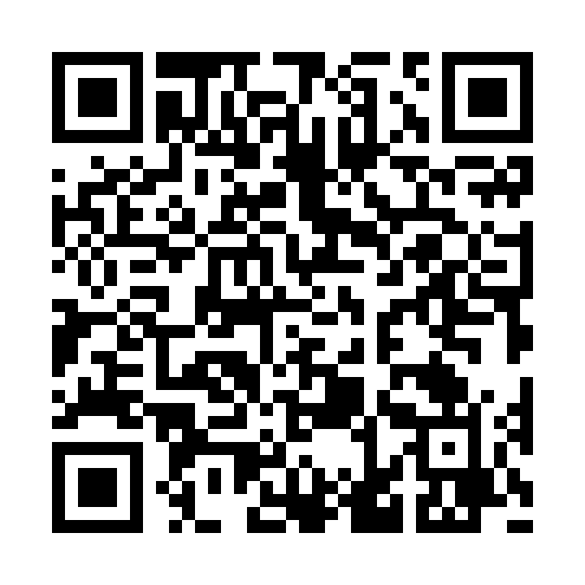

 | https://3935sdh9092-byte.github.io/mmai/

